Бланк заказа
БЛАНК ЗАКАЗА ПЕРЕГОРОДОК - "Колл-центр"

Дополнитеьлная информация к заказу: |  |  |  | Заказ № |  |  |  |  | ПОДСКАЗКА
 |  |  |  | Заказчик |  |  |  |  | -ячейки для заполнения.
 |  |  |  | Цвет перегородок |  |  |  |  | Заполните шапку бланка.
 |  |  |  | Цвет столешниц |  |  |  |  | -В квадратах на виде сверху, выбирите модули нужной ширины.
 |  |  |  | Кол-во комплектов |  |  |  |  | На виде сверху указана ширина столешницы.
 |  |  |  |  |  |  |  |  | Если убрали модуль клавишой - "Del", избражение кресла можно убрать выбрав пустое поле из вымадающего списка модуля.
 |  |  |  | Габаритные размеры комплекта |  |  |  |  | После заполнения формы, в нижней части бланка отобразяться количество и стоимость изделий.
 |  |  |  | Длина |  | 0 |  | мм | Отправьте бланк заказа, Вашему менеджеру.
 |  |  |  | Глубина |  | 910 |  | мм
 |  |  |  | Высота |  | 1,200 |  | мм
Вид сверху
ВЫБЕРИТЕ МОДУЛИ В КВАДРАТАХ НИЖЕ
1 - Столешница
2 - Перегородка боковая глухая левая
3 - Перегородка боковая глухая правая
4 - Перегородка боковая проходная
5 - Задняя стенка глухая
6 - Задняя стенка проходная

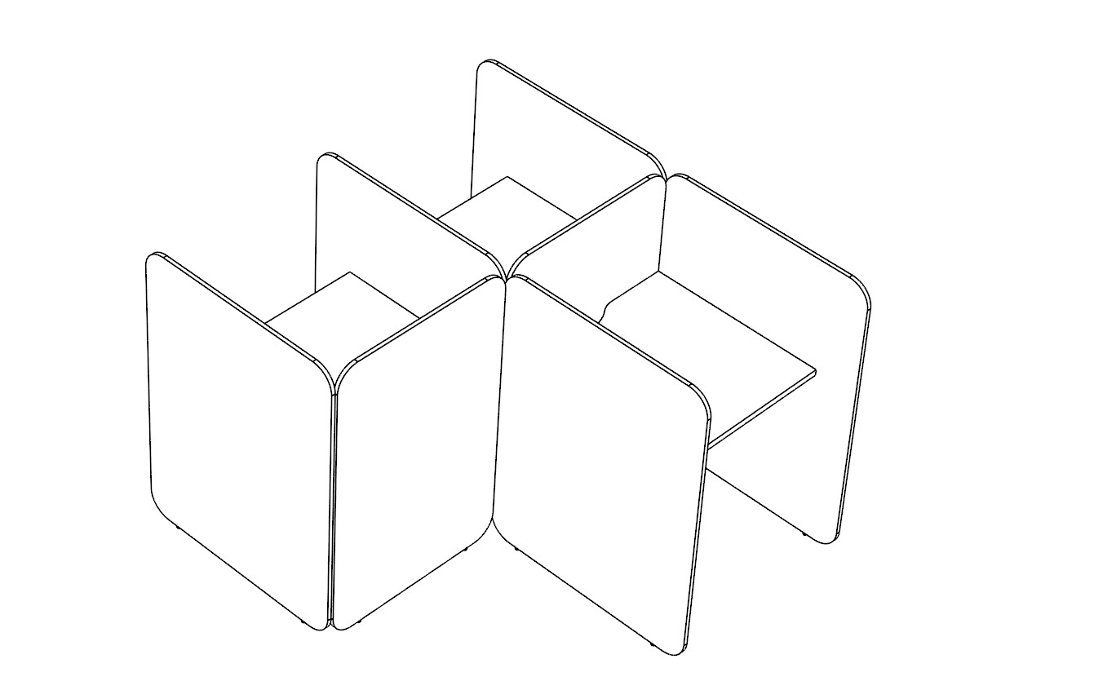
2
4

1
6
1
3
3
1
5
2
КОМПЛЕКТАЦИЯ
Наименование |  | Артикул |  | Кол-во | Цена | Сумма | Стоимость за:

С эскизом, размерами и комплектацией соглсен. |  |  |  |  |  |  |  | Лист:
Заказчик: |  |  | Подпись: |  |  |  |  | Листов:

 | Модуль 780
 | Модуль 980

